Trang_tính1
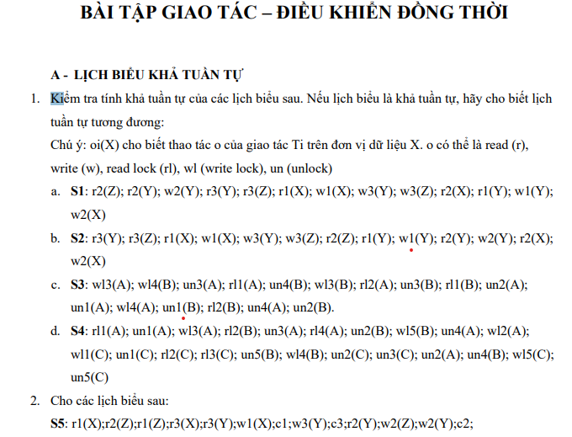
Ràng buộc X=Y | Không check Z vì chỉ có T3 write Z
T1 thực hiện + 5
T2 thực hiện nhân 2
T3 thực hiện nhân -5 |  |  |  | X | Y | Z
S1 có 3 giao tác | T1 | T2 | T3 | 10 | 10 | 10
 |  | Read(Z,z) = lock 0/100 z=10
 |  | Read (Y,y) y=10
 |  | y=y*2=20 Write (Y,20) |  |  | 20
 |  |  | Read (Y,y) y=20
 |  |  | Read (Z,z) z=10
 | Read (X,x) x=10
 | x=10+5=15 Write (X,15) |  |  | 15
 |  |  | y=y-10=15 Write (Y,15) |  | 15
 |  |  | z=z-5=5 Write (Z,5) |  |  | 5
 |  | Read X=15
 | Read Y=15
 | Write Y=20 |  |  |  | 20
 |  | Write X=30 |  | 30

S1 kết thúc, X !=Y, dữ liệu không nhất quán => S1 không khả tuần tự

Ràng buộc X=Y | Không check Z vì chỉ có T3 write Z
T1 thực hiện + 5
T2 thực hiện nhân 2
T3 thực hiện nhân -5 |  |  |  | X | Y
S2 | T1 | T2 | T3 | 10 | 10
 |  |  | read Y
 |  |  | read Z
 | read X
 | Write X |  |  | 15
 |  |  | write Y |  | 5
 |  |  | write Z
 |  | read Z
 | read Y
 | write Y |  |  |  | 10
 |  | read Y
 |  | write Y |  |  | 20
 |  | read X
 |  | Write X |  | 30

S2 kết thúc, X !=Y, dữ liệu không nhất quán => S1 không khả tuần tự

Ràng buộc A=B
Không xét T1,T2 vì chùng ko có thao tác ghi

T3 thực hiện nhân -5
T3 thực hiện nhân +3 |  |  |  |  | A | B
S3 | T1 | T2 | T3 | T4 | 10 | 10
 |  |  | wl A |  | 5
 |  |  |  | wl B |  | 13
 |  |  | ul A

 |  |  |  | ul B
 |  |  | wl B |  |  | 8

 |  |  | ul B

 |  |  |  | wl A | 8

 |  |  |  | ul A

S3 kết thúc, A ==B, dữ liệu nhất quán => S3 khả tuần tự
Lịch tuần tự đương đương T3,T4,T1,T2

